List1
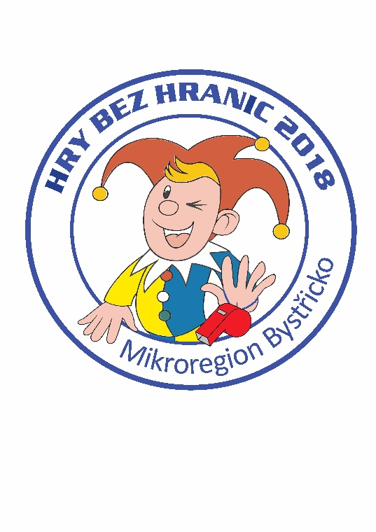
Hry bez hranic 2018
Jednotlivé položky | Cena
Placky | 1,124
Trička a dárkové předměty | 23,864
Medaile | 508
Štítek na pohár | 0
Dar od MB - občerstvení | 5,000
jmenovky pro rozhodčí | 63
hrníčky | 3,134
Dorty | 1,580
Náklady celkem | 35,273

Hry bez hranic 2017
Jednotlivé položky | Cena
Placky | 1,124
Trička a dárkové předměty | 24,736
Medaile | 448
Štítek na pohár | 0
Dar od MB - občerstvení | 5,000
jmenovky pro rozhodčí | 49
Dorty | 1,617
Dary (Zeman, V&K) | 7,000
Dotace KV | 11,500
Náklady celkem | 32,974
Náklady po odečtení darů | 14,474

Hry bez hranic 2016
Jednotlivé položky | Cena
Placky | 1,306
Trička | 11,193
Dárkové předměty (baterky, vaky, propisky) | 9,425
Medaile | 534
Štítek na pohár | 200
Dar od MB - občerstvení | 5,000
Křídy na malování | 65
Dorty | 1,852
Dary, výnosy | 2,000
Náklady celkem | 27,575

